CRB
CRB - Informações adicionais sobre a qualidade creditícia das exposições

 |  | índice
Objetivo: Prover informações adicionais sobre a qualidade creditícia das exposições reportadas na tabela CR1.

Devem ser informados:
(a) Detalhamento do total das exposições por região geográfica no Brasil, por país, por setor econômico e por prazo remanescente de vencimento. A definição de região geográfica e de setor econômico deve ser a mesma aplicada pela instituição para fins do gerenciamento do risco de concentração, nos termos da Resolução nº 4.557, de 2017.
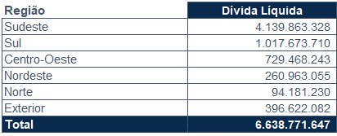 | 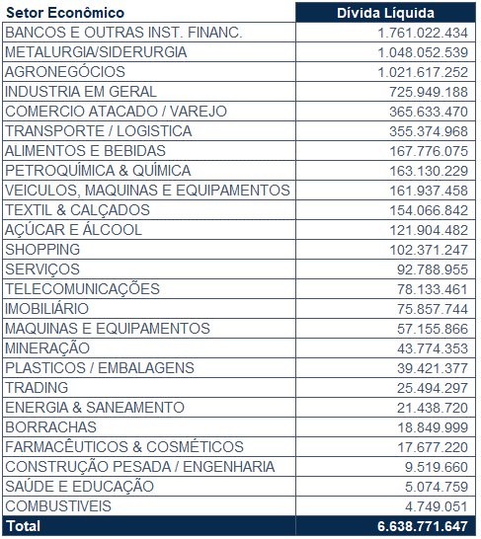
(b) Total das operações em curso anormal segregado por região geográfica no Brasil, por país e setor econômico, bem como as respectivas provisões e baixas contábeis por prejuízo. A definição de região geográfica e de setor econômico deve ser a mesma aplicada pela instituição para fins do gerenciamento do risco de concentração, nos termos da Resolução nº 4.557, de 2017.
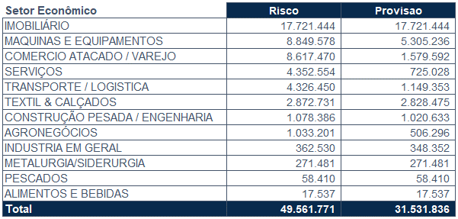 | 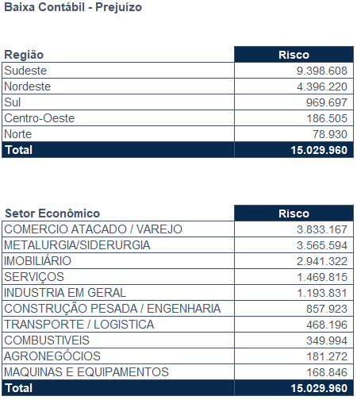
(c) Total das exposições em atraso segmentadas por faixas de atraso (menor que 30 dias, entre 31 e 90 dias, entre 91 e 180 dias, entre 181 dias e 365 dias, maior do que 365 dias).
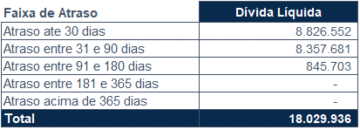
(d) Segregação do total das exposições reestruturadas, entre aquelas classificadas como operações em curso anormal e as demais.
Durante o ano de 2022 foram reestruturados R$ 45.173 mil, dos quais R$ 20.635 mil referiam-se a contratos em curso curso normal e R$ 24.538 mil de contratos em curso anormal.
(e) Percentual das dez e das cem maiores exposições em relação ao total do escopo definido na tabela CR1.
10 maiores exposições = 21%
100 maiores exposições = 69%

